Пропозиція_товари
Додаток №2 до Запиту 2862МН
 | Форма цінової пропозиції

(Назва Учасника), надає свою пропозицію щодо участі в тендері на закупівлю індивідуальних наборів першої психологічної допомоги для проходження тренінгу.
Відомості про підприємство |  |  |  | Повне найменування учасника – суб’єкта господарювання
 |  |  |  | Ідентифікаційний код за ЄДРПОУ або реєстраційний номер облікової картки платника податків
 |  |  |  | Реквізити (адреса - юридична та фактична, телефон, факс, телефон для контактів, e-mail, розрахунковий рахунок)
Відомості про особу (осіб), які уповноважені представляти інтереси Учасника |  |  |  | (Прізвище, ім’я, по батькові, посада, контактний телефон).
Допускаються будь-які аналоги з технічними та функціональними характеристиками не гірше наведених Учаснику необхідно вказати модель (торгову марку), виробника та детально зазначати технічні характеристики продукції у відповідності до параметрів та вимог технічного опису даної таблиці (у разі пропозиції аналогу) та обов’язково надати фото. Учасник зобов’язаний забезпечити належну групову упаковку Товару, аби уникнути пошкодження, забруднення або деформації під час транспортування та зберігання. Очікувана дата поставки товарів: до 25 календарних днів з моменту укладання договору, але не пізніше 25.05.2026 року. Місце поставки товарів: згідно розподілу в Додатку №5( точні адреси та контакти будуть надані переможцю конкурсу під час укладання Договору). Учасники, для повноцінної участі у закупівлі, ОБОВ’ЯЗКОВО повинні надати зразок набору, що пропонується до постачання відповідно до технічних характеристик, визначених у Додатку №2 до конкурсної документації. Кінцева дата прийняття взірців 20.04.2026 р. 18:00.
ВСІ ТОВАРИ МАЮТЬ БУТИ БЕЗПЕЧНИМИ, НЕ МАТИ СТОРОННІХ ЗАПАХІВ ТА ШКІДЛИВИХ РЕЧОВИН.
№ п/п | Запит** |  |  | Пропозиція |  | ОВ | Кількість шт. в одному наборі | Ціна, за одиницю, (з урахуванням всіх податків і зборів) * | Вартість, грн., (з урахуванням всіх податків і зборів) *

 |  |  |  | (вказати модель (торгову марку), виробника, параметри, характеристики продукції та зображення)
 | Найменування | Технічні характеристики та опис | Зображення | Технічні характеристики та опис | Зображення
1 | Бананка (сумка) | Тип сумки: бананка( наплічна, поясна); Матеріал: оксфорд з водовідштовхувальним просоченням; Щільність: від 250 г/м2 до 350 г/м2; Колір сумки та елементів: чорний; Розмір: Об'єм: 5,5-6 л; Довжина: 35-48 см; Ширина 20-30 см. Якщо наповнення( позиції №2-14), яке пропонує Учасник, не вміщається в сумку-бананку вказаних вище розмірів, Учасник може запропонувати свій варіант розмірів, який буде відповідати наповненню. Кількість основних відділень: від 2-х до 9; Боковий карман: так Тип застібок: спіральна/тракторна блискавки (з якісною фурнітурою (не допускається заїдання, розходження замків) Застібки (блискавки) повинні бути справними, здійснювати плавний хід без заїдань. При прийманні Замовник проводить функціональний тест кожної застібки — не менше 10 циклів повного відкривання та закривання. Блискавка не повинна розходитися, заклинюватися, пропускати зубці, деформуватися або відходити від шва. У разі виявлення дефектів товар вважається таким, що не відповідає вимогам. Регульований пояс: з бічними стяжками/фіксаторами. Максимальних обхват талії: не менше 130 см; Липучка для шеврону: Липучка типу "гачок–петля" (hook & loop), у т.ч. торговельної марки Velcro або еквівалент. Липучка типу “гачок–петля” повинна забезпечувати надійне зчеплення протягом не менше 10 циклів відкривання і закривання. Під час приймання проводиться тестування: – 10 циклів “закривання–відкривання”; – тест на самовідклеювання при помірному ручному натягу; – тест кутового відриву (45°). У разі самовільного розклеювання або втрати зчеплення липучка вважається такою, що не відповідає технічним вимогам. Вимоги до брендування: Шеврон з вишивкою( 3 кольори) Розмір: 12*8 см Матеріал основи: високоякісний поліестер, білого кольору. Щільність: від 200 г/м² Вишивка шеврону: 100% поліестерова нитка для комп’ютерної вишивки Підкладка: липучка (Velcro або еквівалент) Краї: обробка оверлок або термозапаювання Тип нанесення логотипу: комп’ютерна вишивка Колір вишивки шеврону повинні повністю відповідати офіц | 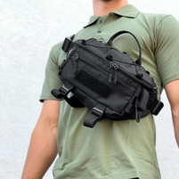 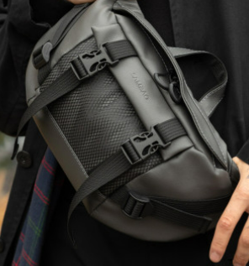 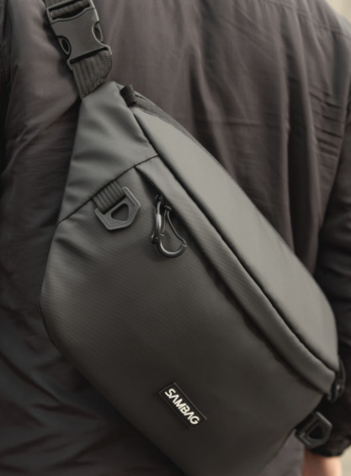 Зображення є ілюстративними. Виріб має відповідати технічному опису. |  |  | шт | 1 |  | 0.00

2 | Ліхтар налобний | Вид: Налобний світлодіодний ліхтар Способи заряджання: Від USB( кабель в комплекті) Режими роботи: від 3-х шт. Світловий потік: 150-300Лм Ліхтар повинен мати конструкцію, що дозволяє закріплення на голові за допомогою еластичного ремінця. Акумулятор може бути вбудованим або змінним 800–2000 mAh; | Зображення є ілюстративними. Виріб має відповідати технічному опису. |  |  | шт | 1 |  | 0.00
3 | Складана силіконова пляшка | Об'єм, мл: від 550 до 650 Матеріал пляшки: харчовий силіон; Матеріал кришки: харчовий пластик PP або інший матеріал, дозволений для контакту з харчовими продуктами. Матеріал карабіна: алюмінієвий сплав або інший корозійностійкий метал; Пляшка повинна мати складну конструкцію, яка дозволяє зменшувати її об’єм мінімум удвічі. Пляшка повинна бути герметичною — не допускати протікання у закритому стані. Матеріали повинні бути без BPA, без шкідливих домішок. Допустимі кольори: білий, червоний, сірий згідно Додатку №3(як основні), чорний тільки для додаткових елементів. Без брендування Документи якості: згідно п. 2.2. Кваліфікаційних вимог Запиту ОБОВ'ЯЗКОВО | Зображення є ілюстративними. Виріб має відповідати технічному опису. |  |  | шт | 1 |  | 0.00
4 | Маска-респіратор | Засіб індивідуального захисту органів дихання; Клас фільтрації: FFP2; Маркування повинно містити: EN 149:2001+A1:2009 FFP2, NR або R, наявні опції (наприклад, D); Конструкція повинна закривати ніс, рот та підборіддя; Носова пластина: металева або пластиково‑металева; Кріплення: еластичні , що забезпечують стабільну фіксацію. Клапан видиху: із термостійкого та герметичного матеріалу. Колір: білийабо сірий Упаковка: індивідуальна Документи якості: згідно п. 2.2. Кваліфікаційних вимог Запиту ОБОВ'ЯЗКОВО | 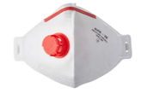 Зображення є ілюстративними. Виріб має відповідати технічному опису. |  |  | шт | 2 |  | 0.00
5 | Термоковдра | Вид: захисна аварійно-рятувальна термоковдра. Матеріал: PET плівка з двостороннім металевим напиленням, з високоякісної спеціальної фольги. Властивості: водонепроникна та вітронепроникна. Довжина: 200-250 см; Ширина: 150-200 см; Кольори: золото / срібло Додаткові характеристики: запобігає охолодженню тіла в екстремальних ситуаціях і зберігає тепло. Упаковка: індивідуальна | 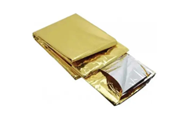 |  |  | шт | 5 |  | 0.00
6 | Рукавички медичні нітрилові | Вид: еластичні та міцні медичні одноразові рукавички. Матеріал: нітрил Стерильність: нестерильні. Розмір: L Варіанти кольору: в асортименті Кількість в упаковці: одна пара. Додаткові характеристики: без пудри. Упаковка: індивідуальна Одиниці вимірювання: пара | 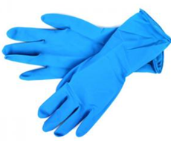 |  |  | пара | 5 |  | 0.00
7 | Вологі серветки | Вид: безспиртові вологі серветки для очищення. Кількість в упаковці: 25-35 шт. Матеріал: неткана полотнина. Додаткові характеристики: нейтральний аромат. |  |  |  | уп | 1 |  | 0.00
8 | Гігієнічні сухі серветки | Вид: хустинки паперові. Склад: 100% первинна целюлоза. Кількість в упаковці: від 10 шт. Додаткові характеристики: без ароматизаторів, термін придатності необмежений. |  |  |  | уп | 2 |  | 0.00
9 | Антибактеріальний гель | Формат: Гель; Об'єм: 50-100 мл; Обов’язкові функціональні інгредієнти: спиртовмісна основа 60-70 %: ізопропіловий спирт та/або етанол (у будь-яких пропорціях, що забезпечують заявлений ефект); вода; Додаткові інгредієнти (можна аналоги з аналогічними властивостями): загусник (наприклад, карбомер або еквівалент); зволожувальні компоненти (гліцерин, еквіваленти); пом’якшувальні та доглядові компоненти (наприклад, екстракт алое, вітамін Е або їх аналоги). Наявність маркування українською мовою, включно з інформацією про склад, дату виготовлення, строк придатності, умови зберігання. Документи якості: згідно п. 2.2. Кваліфікаційних вимог Запиту ОБОВ'ЯЗКОВО | 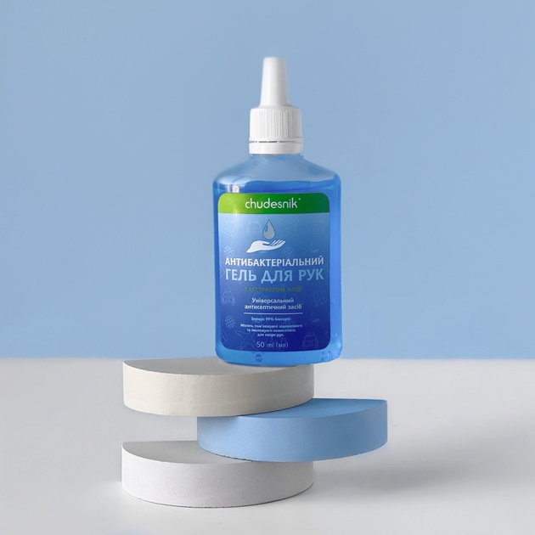 Зображення є ілюстративними. Виріб має відповідати технічному опису. |  |  | пл | 2 |  | 0.00

10 | Іграшка антистрес-тягнучка | Тип: сквіш Матеріал: Полімер Основні кольори: сірий/білий Розміри: від 5х5х5 см до 8х8х8 в різних комбінаціях Форма: добрі,милі звірята, що не викликають огиди чи страху; Упаковка: індивідуальна | 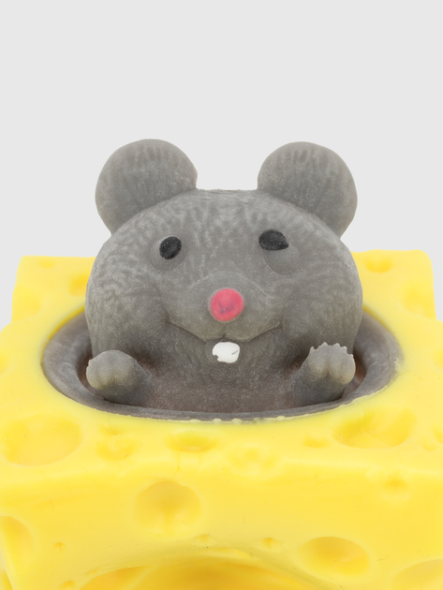 Зображення є ілюстративними. Виріб має відповідати технічному опису. |  |  | шт | 2 |  | 0.00
11 | Ручка кулькова | Вид: масляна ручка кулькова з ковпачком. Матеріал корпусу: пластик. Колір чорнила: синій. |  |  |  | шт | 1 |  | 0.00
12 | Блокнот А7 | Кількість сторінок: від 60 до 90 Лінування паперу: клітинка Тип паперу: білий, 80-100 г/м2 Тип кріплення: проклеєний Тип обкладинки: картон від 300 г/м2 Формат: А7 Обкладинка: без малюнків та брендування | 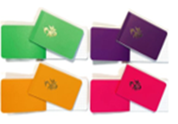 Зображення є ілюстративними. Виріб має відповідати технічному опису. |  |  | шт | 1 |  | 0.00
13 | Чохол водонепроникний для телефону | Форм-фактор: Універсальний Матеріал: прозорий силікон; Особливості: Водонепроникний Зовнішні розміри від 105 x 208 x 15 мм(+-5 мм) Додаткові характеристики Комплектація: Чохол; Ремінець з карабіном Кількість в упаковці, шт: 1 | 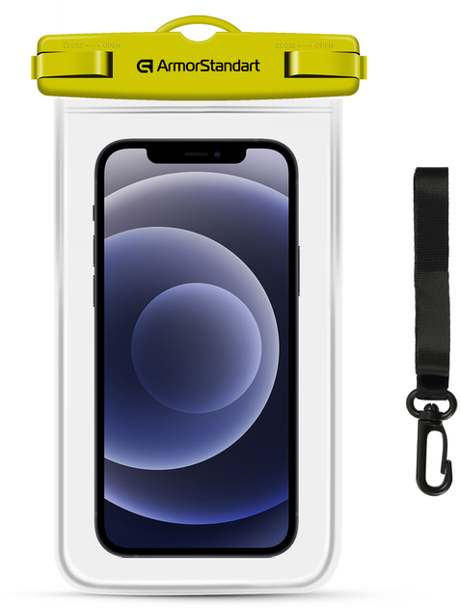 |  |  | шт | 1 |  | 0.00
14 | Олія ефірна м'яти перцевої | Об'єм: від 30 до 50 мл Склад: Oleum Menthae piperitae 100% Тара: скло затемнене; Кришка: щільна, гвинтова, може мати крапельницю або євро‑дозатор. Документи якості: згідно п. 2.2. Кваліфікаційних вимог Запиту ОБОВ'ЯЗКОВО | 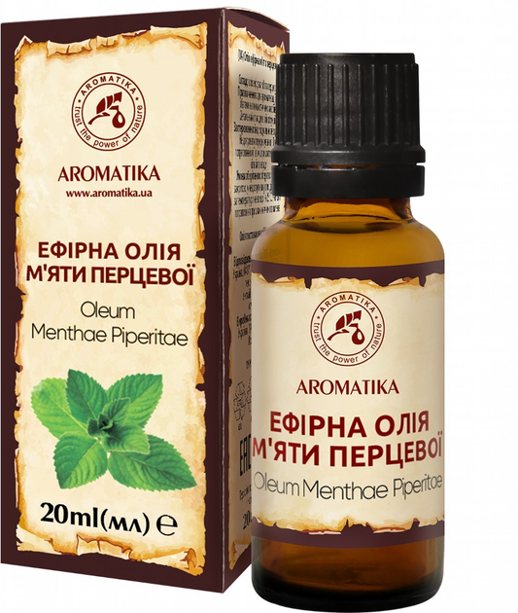 Зображення є ілюстративними. Виріб має відповідати технічному опису. |  |  | пл | 1 |  | 0.00
15 | Пакування | Комплектація Всі позиції мають бути складені в сумку-бананку(Позиція №1). Первинне пакування Сумка-бананка з вмістом повинна бути упакована в прозорий поліетиленовий пакет, що забезпечує захист від вологи, пилу та механічних пошкоджень. Вторинне пакування Прозорий пакет із сумкою-бананкою має бути вкладений у коробку, що відповідає таким вимогам: 1)матеріал: гофрокартон, не менше ніж тришаровий; 2)стан: нова, чиста, суха, без пошкоджень, без брендування виробника; 3)коробка має забезпечувати захист вмісту під час транспортування та зберігання; 4)внутрішні розміри коробки повинні відповідати габаритам виробу та не допускати вільного переміщення вмісту всередині; Маркування На кожну коробку має бути наклеєна наліпка. Розмір наліпки: 12*5 см Матеріал наліпки: біла самоклеюча плівка Друк: УФ або аналог Макет наліпки надається Замовником | Візуалізація наліпки на коробку |  |  | включено у вартість
Вартість одного набору, грн. |  |  |  |  |  |  |  | 0.00
Загальна вартість пропозиції( 1440 наборів), грн. |  |  |  |  |  |  |  | 0.00
* Товариство Червоного Хреста України є громадською неприбутковою організацією і просить надати максимальні знижки на товар/послуги, вказані у ціновій пропозиції.
** Закупівля здійснюється одним лотом.
Примітка: вартість одиниці продукції та загальну вартість пропозиції потрібно заповнювати у гривнях, зазначаючи цифрове значення, яке має не більше двох знаків після коми.
Умови оплати: _______ (обов’язково заповнити!)
Термін поставки готових наборів, календарних днів_______ (обов’язково заповнити!)
Ми погоджуємось, що всі витрати, пов’язані з маркуванням, пакуванням, доставкою товару, завантажувально-розвантажувальними роботами здійснюються за рахунок Постачальника за наданою адресою в Запиті.
Ми погоджуємося та ознайомлені з умовами типового Договору ТЧХУ (Додаток №4 до Запиту).
Ми погоджуємося з умовами, що Замовник має право розділити дану закупівлю між декількома постачальниками за умови наявності більш вигідних умов на різні позиції.
Ми погоджуємося з умовами, що Ви можете відхилити нашу чи всі надані пропозиції, та розуміємо, що Ви не обмежені у прийнятті будь-якої іншої пропозиції з більш вигідними для Вас умовами.
Ми погоджуємось зафіксувати цінову пропозицію протягом 90 календарних днів з моменту подачі
Подаючи свою пропозицію ми підтверджуємо повну комплектацію та відповідність умовам зазначеним в Запиті.
Учасники повинні надсилати цінові пропозиції з підписом і печаткою (за наявності)

 | Керівник організації/ФОП:____________________________ ( ____________________)
 | МП підпис ПІБ

